Git概述
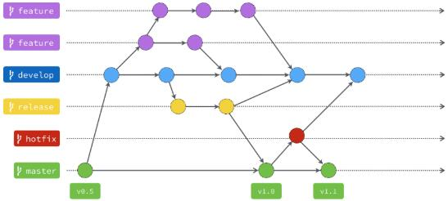
Git(读音为/gɪt/)是一个开源的分布式版本控制系统，可以有效、高速地处理从很小到非常大的项目版本管理。 [1] Git 是 Linus Torvalds 为了帮助管理 Linux 内核开发而开发的一个开放源码的版本控制软件。

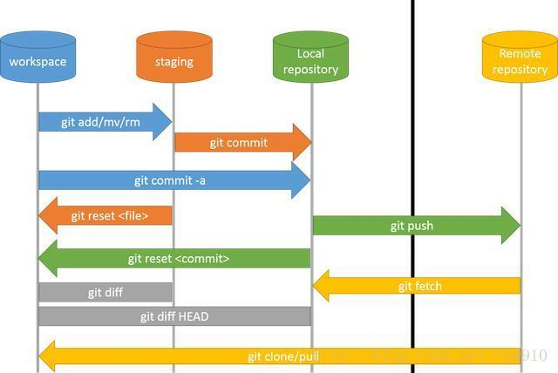

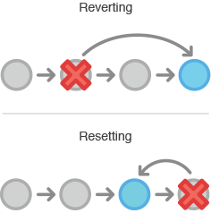
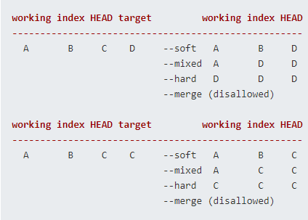

开发方式

